Принтеры
Стоимость за 1 приниер в последнем столбце указана с доставкой до г.Москва. Далее возможна отправка ТК "ЖелдорЭкспедиция" до терменала в вашем городе. Срок поставки 30-40 дней. |  |  |  |  |  | курс |  | Данные на 01.03.2024г.
Минимальный заказ 2 ящика одной модели!!! Можно поставить любые другие модели Xprinter, производимые на данный момент |  |  |  |  |  | 13.3
фото | описание | Тип и ширина печати | интерфейс | цвет | количество в ящике(шт.) | вес 1 ящика(кг) | Стоимсть 1 шт.в Москве при заказе 2-9 ящиков | Стоимсть 1 шт.в Москве при заказе от 10 ящиков
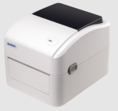 | https://xprinter-dv.ru/shop/termoprinter-printer-etiketok-xprinter-xp-420b/ | Принтер этикеток до 110мм. | Xpinter XP-420B USB+WiFi | белый | 6 | 14 | 7,203 ₽ | 6,567 ₽
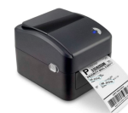 | https://xprinter-dv.ru/shop/termoprinter-printer-etiketok-xprinter-xp-420b/ | Принтер этикеток до 110мм. | Xpinter XP-420B USB+WiFi | ЧЁРНЫЙ | 6 | 14 | 7,290 ₽ | 6,646 ₽
 | https://xprinter-dv.ru/shop/termoprinter-printer-etiketok-xprinter-xp-420b/ | Принтер этикеток до 110мм. | Xpinter XP-420B USB | ЧЁРНЫЙ | 6 | 14 | 6,158 ₽ | 5,617 ₽
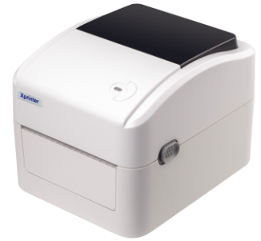 | https://xprinter-dv.ru/shop/termoprinter-printer-etiketok-xprinter-xp-420b/ | Принтер этикеток до 110мм. | Xpinter XP-420B USB | белый | 6 | 14 | 6,158 ₽ | 5,617 ₽
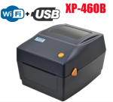 | https://xprinter-dv.ru/shop/termoprinter-printer-etiketok-xprinter-xp-460b/ | Принтер этикеток до 110мм. | Xpinter XP-460B USB+WiFi | ЧЁРНЫЙ | 6 | 14 | 7,290 ₽ | 6,646 ₽
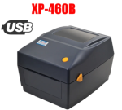 | https://xprinter-dv.ru/shop/termoprinter-printer-etiketok-xprinter-xp-460b/ | Принтер этикеток до 110мм. | Xpinter XP-460B USB | чёрный | 6 | 14 | 6,332 ₽ | 5,775 ₽
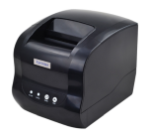 | https://xprinter-dv.ru/shop/termoprinter-printer-etiketok-xprinter-xp-365b/ | Принтер этикеток до 80мм. | Xpinter XP-365B USB | чёрный | 12 | 20 | 4,759 ₽ | 4,340 ₽
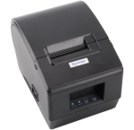 | https://detail.1688.com/offer/635069259023.html | Принтер этикеток до 48мм. | Xpinter XP-236B USB | чёрный | 12 | 16 | 3,407 ₽ | 3,108 ₽
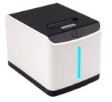 | http://www.xprinter.net/index.php/Product/product_detail/id/168/cid2/47 | Принтер этикеток до 58мм. | Xpinter XP-T271U USB | белый | 12 | 16 | 4,017 ₽ | 3,662 ₽
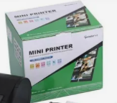 | https://www.gainscha.net/products_show.asp?lan=zh-en&skin=2&newsid=335119426 | Принтер этикеток до 80мм. | GP-3120TUC USB | чёрный | 6 | 16 | 6,465 ₽ | 5,899 ₽
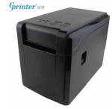 | https://www.gainscha.net/products_show.asp?lan=zh-en&skin=2&newsid=284726685 | Принтер этикеток до 58мм. | GP-2120TF USB+Bluetooth | чёрный | 12 | 21 | 6,796 ₽ | 6,191 ₽
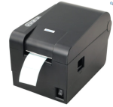 | https://www.xprinter.net/product/482.html | Принтер этикеток до 58мм. | Xpinter XP-235B USB | чёрный | 12 | 21 | 4,531 ₽ | 4,134 ₽
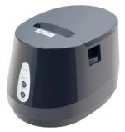 | https://xprinter-dv.ru/shop/termoprinter-printer-etiketok-xprinter-xp-237b/ | Принтер этикеток до 48мм. | Xpinter XP-237B USB | чёрный | 12 | 16 | 3,407 ₽ | 3,108 ₽
 | https://xprinter-dv.ru/shop/termoprinter-printer-chekov-xprinter-xp-q90ec/ | Принтер ЧЕКОВ для ленты 58мм. | Xpinter XP-Q90EC USB+Bluetooth | чёрный | 12 | 18 | 4,170 ₽ | 3,803 ₽
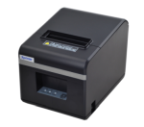 | https://xprinter-dv.ru/shop/termoprinter-printer-chekov-xprinter-xp-n160ii/ | Принтер ЧЕКОВ для ленты 80мм. | Xpinter XP-N160II USB или LAN | чёрный | 12 | 21 | 4,880 ₽ | 4,450 ₽
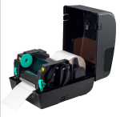 | https://xprinter-dv.ru/shop/termotransfernyj-printer-etiketok-xprinter-xp-tt426b-xp-tt437b/ | ТЕРМОТРАНСФЕРНЫЙ Принтер этикеток до 110мм. | Xpinter XP-TT426B USB | чёрный | 4 | 18 | 10,855 ₽ | 9,906 ₽

